Накладная-№3
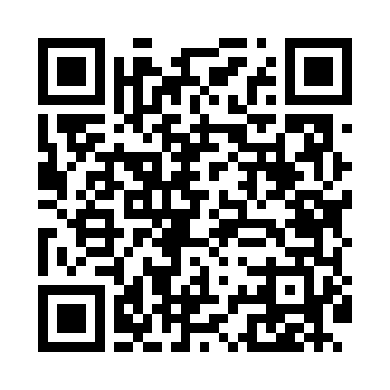
Номер товарно-транспортной накладной: |  |  | Торговый представитель: Amriyev Muhammad
Поставщик: Toshkent falcon fly 2 |  |  | Телефон торгового представителя: +998972880505
Дата отгрузки: 31.10.2025 |  |  | Контрагент: """" Klient
Дата консигнации: |  |  | Адрес:
Доставщик: |  |  | Телефон:
Телефон доставщика:
Время заказа: 31.10.2025 15:12:38
№ | Штрих-код | Название товаров (работ,услуг) | Количество | Количество в кейсе | Цена | Сумма
 |  |  | 20 |  |  | 1021000
1 | 2015816225163 | Пластмассовый столовый поднос 35*23.2 XP-11-1 6 | 1 | 1 шт. | 30,000 | 30,000
2 | 6823541213289 | Ёғочли мантиқасқон — асосан буғда пишириладиг ан таомлар учун мўлжалланган (кичиги) 20cm DB -13-58 | 10 | 10 шт. | 55,000 | 550,000
3 | 6900000140406 | Складная пластиковая корзина для белья DB-140 -40 | 9 | 9 шт. | 49,000 | 441,000
Итого: 1021000

